ログイン
画面設計書 |  |  | システム名称 |  |  | ブログシステム |  |  | 画面ID |  | login |  |  | 改訂日 |  | 2026-08-01
 |  |  |  |  |  |  |  |  | 画面名称 |  | ログイン画面 |  |  | 改訂者 |  | 東京太郎

画面イメージ

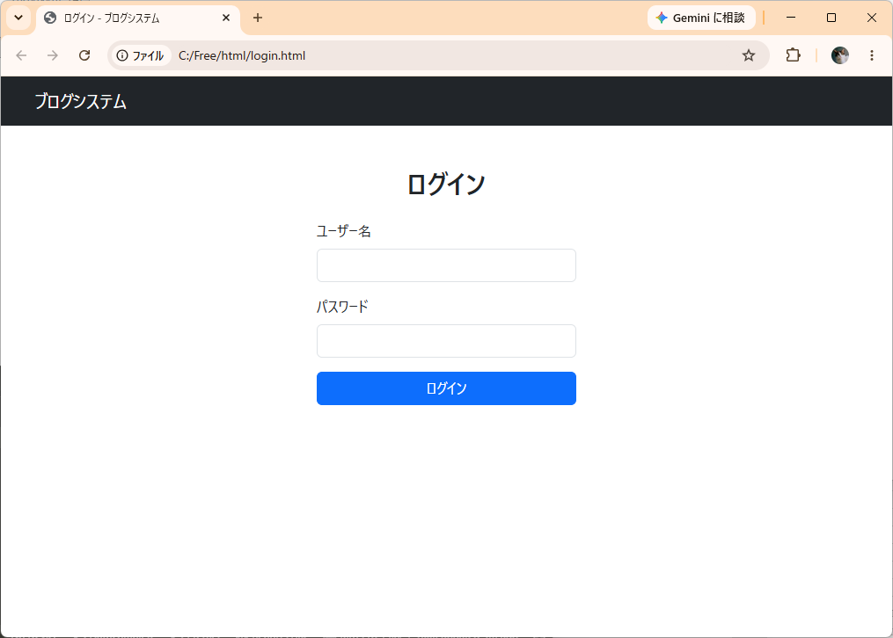

①
②
③

④
⑤

⑥

⑦

⑧

画面項目
No | 項目名称 | 分類 |  | 種別 | name属性 |  | サイズ | Value属性 |  | 初期値 |  | イベント | バリデーション |  | 備考
1 | システム名 | 見出し |  | span | - |  | - | - |  | - |  | - | × |  | navbarブランド表示
2 | ログイン見出し | 見出し |  | h2 | - |  | - | - |  | - |  | - | × |  | -
3 | エラーメッセージ | メッセージ |  | div | - |  | - | - |  | - |  | - | × |  | 認証失敗時のみ表示
4 | ユーザー名ラベル | ラベル |  | label | - |  | - | - |  | - |  | - | × |  | -
5 | ユーザー名 | テキスト |  | input[text] | username |  | - | （備考欄参照） |  | 空（備考欄参照） |  | - | × |  | 認証失敗時は前回の入力
6 | パスワードラベル | ラベル |  | label | - |  | - | - |  | - |  | - | × |  | -
7 | パスワード | パスワード |  | input[password] | password |  | - | - |  | 空 |  | - | × |  | -
8 | ログインボタン | ボタン |  | button[submit] | - |  | - | - |  | - |  | 1 | × |  | -
9
10
11
12
13
14
15
16
17
18
19
20
21
22
23
24
25
26
27
28
29

２
画面設計書 |  |  | システム名称 |  |  | ブログシステム |  |  | 画面ID |  | post_complete |  |  | 改訂日 |  | 2026-08-01
 |  |  |  |  |  |  |  |  | 画面名称 |  | 投稿完了画面 |  |  | 改訂者 |  | 東京太郎

画面イメージ

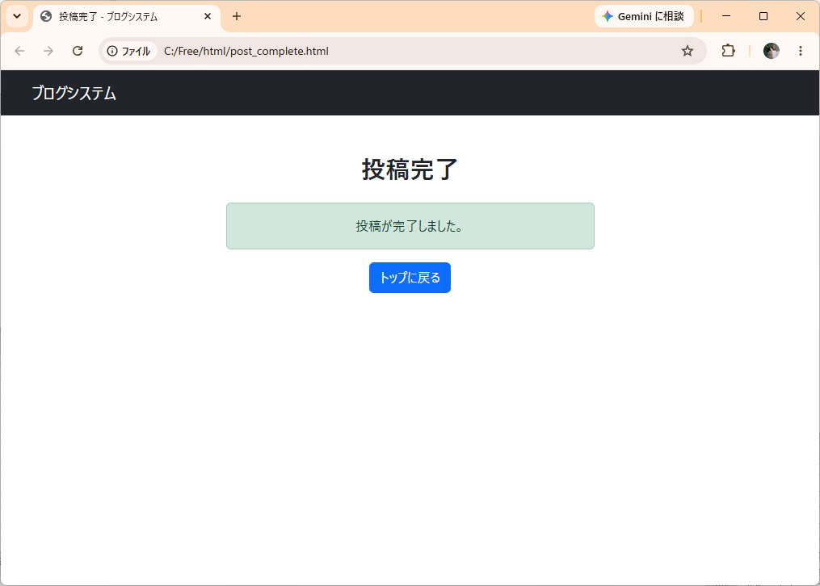

①

②

③

④

画面項目
No | 項目名称 | 分類 |  | 種別 | name属性 |  | サイズ | Value属性 |  | 初期値 |  | イベント | バリデーション |  | 備考
1 | システム名 | リンク |  | a | - |  | - | - |  | - |  | 6 | × |  | -
2 | 投稿完了見出し | 見出し |  | h2 | - |  | - | - |  | - |  | - | × |  | -
3 | 完了メッセージ | メッセージ |  | div | - |  | - | - |  | - |  | - | × |  | -
4 | トップに戻るボタン | ボタン |  | a | - |  | - | - |  | - |  | 6 | × |  | -
5
6
7
8
9
10
11
12
13
14
15
16
17
18
19
20
21
22
23
24
25
26
27
28
29

トップ
画面設計書 |  |  | システム名称 |  |  | ブログシステム |  |  | 画面ID |  | top |  |  | 改訂日 |  | 2026-08-01
 |  |  |  |  |  |  |  |  | 画面名称 |  | トップ画面 |  |  | 改訂者 |  | 東京太郎

画面イメージ

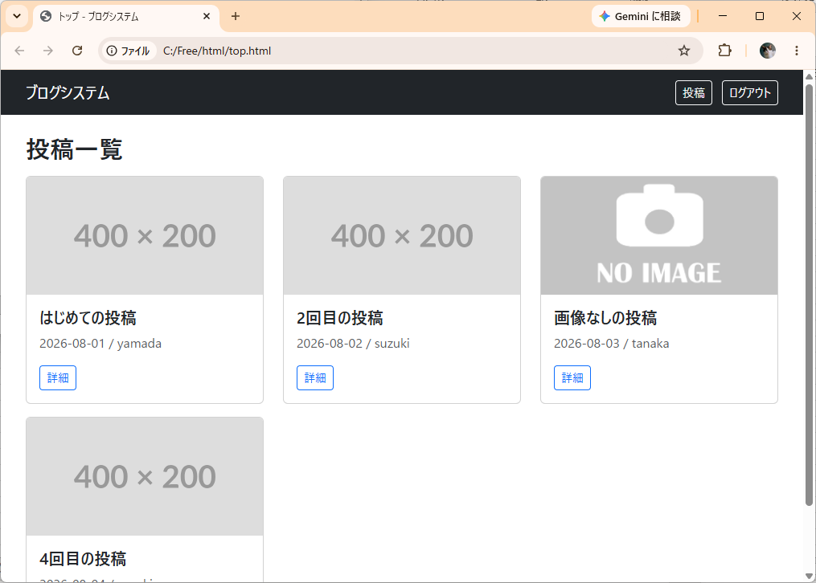

①

⑤
②
③
④

⑦

⑧
⑨
⑩

⑥

画面項目
No | 項目名称 | 分類 |  | 種別 | name属性 |  | サイズ | Value属性 |  | 初期値 |  | イベント | バリデーション |  | 備考
1 | システム名 | 見出し |  | span | - |  | - | - |  | - |  | - | × |  | navbarブランド表示
2 | 投稿ボタン | ボタン |  | a | - |  | - | - |  | - |  | 2 | × |  | ログイン時のみ表示
3 | ログアウトボタン | ボタン |  | a | - |  | - | - |  | - |  | 3 | × |  | ログイン時のみ表示
4 | ログインボタン | ボタン |  | a | - |  | - | - |  | - |  | 4 | × |  | 未ログイン時のみ表示
5 | 投稿一覧見出し | 見出し |  | h2 | - |  | - | - |  | - |  | - | × |  | -
6 | 投稿がありませんメッセージ | メッセージ |  | div | - |  | - | - |  | - |  | - | × |  | 投稿0件時のみ表示
7 | 投稿カード画像 | 画像 |  | img | - |  | 400x200 | - |  | - |  | - | × |  | -
8 | 投稿カードタイトル | ラベル |  | h5 | - |  | - | - |  | - |  | - | × |  | はみ出るときは「...」で省略
9 | 投稿カード日付・投稿者 | ラベル |  | p | - |  | - | - |  | - |  | - | × |  | 「YYYY-MM-DD / ユーザー名」形式
10 | 詳細ボタン | ボタン |  | a | - |  | - | post_id |  | - |  | 5 | × |  | -
11
12
13
14
15
16
17
18
19
20
21
22
23
24
25
26
27
28
29

投稿
画面設計書 |  |  | システム名称 |  |  | ブログシステム |  |  | 画面ID |  | post |  |  | 改訂日 |  | 2026-08-01
 |  |  |  |  |  |  |  |  | 画面名称 |  | 投稿画面 |  |  | 改訂者 |  | 東京太郎

画面イメージ

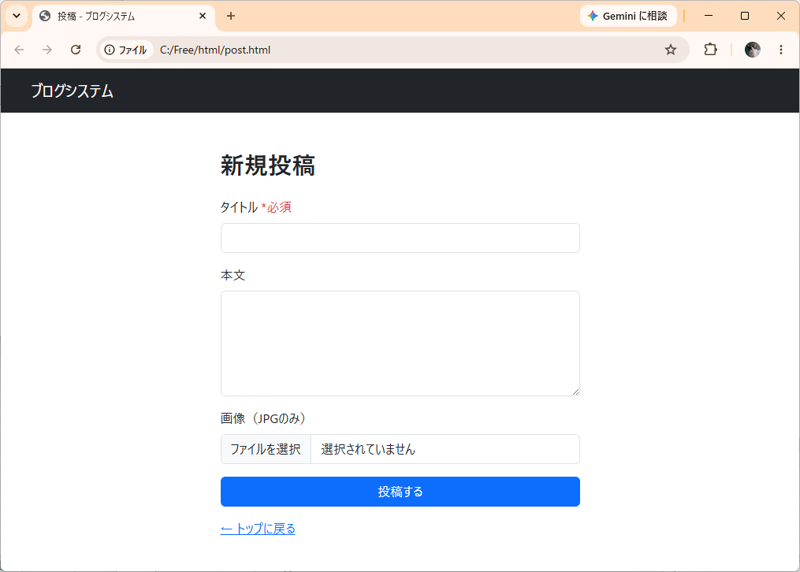

①

②

③
④

⑤
⑥

⑦
③

⑧

⑨

⑩
⑪

画面項目
No | 項目名称 | 分類 |  | 種別 | name属性 |  | サイズ | Value属性 |  | 初期値 |  | イベント | バリデーション |  | 備考
1 | システム名 | リンク |  | a | - |  | - | - |  | - |  | 6 | × |  | -
2 | 新規投稿見出し | 見出し |  | h2 | - |  | - | - |  | - |  | - | × |  | -
3 | エラーメッセージ | メッセージ |  | div | - |  | - | - |  | - |  | - | × |  | バリデーションエラー時のみ表示
4 | タイトルラベル | ラベル |  | label | - |  | - | - |  | - |  | - | × |  | *必須表記あり
5 | タイトル | テキスト |  | input[text] | title |  | - | - |  | 空 |  | - | ○（必須） |  | -
6 | 本文ラベル | ラベル |  | label | - |  | - | - |  | - |  | - | × |  | -
7 | 本文 | テキストエリア |  | textarea | content |  | rows=5 | - |  | 空 |  | - | × |  | 任意入力
8 | 画像ラベル | ラベル |  | label | - |  | - | - |  | - |  | - | × |  | 「JPGのみ」注記あり
9 | 画像 | ファイル |  | input[file] | image |  | - | - |  | 空 |  | - | ○（JPG形式） |  | accept=".jpg"
10 | 投稿するボタン | ボタン |  | button[submit] | - |  | - | - |  | - |  | 7 | × |  | -
11 | トップに戻るリンク | リンク |  | a | - |  | - | - |  | - |  | 6 | × |  | -
12
13
14
15
16
17
18
19
20
21
22
23
24
25
26
27
28
29

詳細
画面設計書 |  |  | システム名称 |  |  | ブログシステム |  |  | 画面ID |  | detail |  |  | 改訂日 |  | 2026-08-01
 |  |  |  |  |  |  |  |  | 画面名称 |  | 詳細画面 |  |  | 改訂者 |  | 東京太郎

画面イメージ

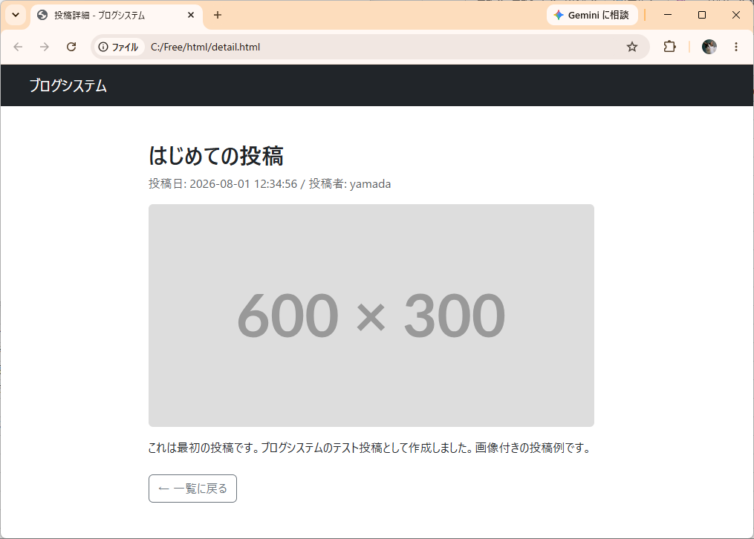

①

②

③

④

⑤

⑥

画面項目
No | 項目名称 | 分類 |  | 種別 | name属性 |  | サイズ | Value属性 |  | 初期値 |  | イベント | バリデーション |  | 備考
1 | システム名 | リンク |  | a | - |  | - | - |  | - |  | 6 | × |  | -
2 | 投稿タイトル | 見出し |  | h2 | - |  | - | - |  | - |  | - | × |  | -
3 | 投稿日・投稿者 | ラベル |  | p | - |  | - | - |  | - |  | - | × |  | 「投稿日: YYYY-MM-DD HH:MM:SS / 投稿者: ユーザー名」形式
4 | 投稿画像 | 画像 |  | img | - |  | - | 600x300 |  | - |  | - | × |  | サイズ比率は幅と高さの小さい方に合わせる
5 | 本文 | テキスト |  | p | - |  | - | - |  | - |  | - | × |  | -
6 | 一覧に戻るボタン | ボタン |  | a | - |  | - | - |  | - |  | 6 | × |  | -
7
8
9
10
11
12
13
14
15
16
17
18
19
20
21
22
23
24
25
26
27
28
29

ユースケース図
ブログシステム ユースケース図

ブログシステム

投稿一覧を閲覧する

投稿詳細を閲覧する
一般ユーザー（未ログイン）

ログインする

新規投稿する

ログアウトする
ログインユーザー

